Worksheet
 | Alklima B.V.
 | Van Hennaertweg 29
 | 2952 CA Alblasserdam
 | NEDERLAND
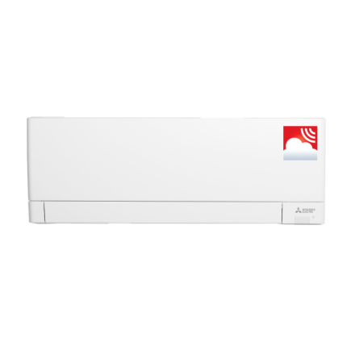
Code | MSZ-AY35 VGK
Product | RAC Compact 3,5 kW wandunit (incl. wifi)

Vermogen & prestaties
Naam |  | Waarde | Eenheid
Koelcapaciteit |  | 0.00 - 3.50 | kW
Verwarmingscapaciteit |  | 0.00 - 4.00 | kW

Elektrische gegevens
Naam |  | Waarde | Eenheid
Voeding, fase & frequentie |  | 230V / 1~N+a / 50 Hz
Afzekering apparaat |  | 16 | A

Technische gegevens
Naam |  | Waarde | Eenheid
Type koudemiddel (GWP) |  | R32 (675)
Aantal ventilatiesnelheden |  | 5
Luchtdebiet koelen |  | 216.00 - 666.00 | m³/h
Luchtdebiet verwarmen |  | 240.00 - 708.00 | m³/h

Geluidsprestaties
Naam |  | Waarde | Eenheid
Geluidsdrukniveau koelen |  | 18.00 - 42.00 | dB(A)
Geluidsdrukniveau verwarmen |  | 18.00 - 45.00 | dB(A)
Geluidsvermogenniveau |  | 0.00 - 57.00 | dB(A)

Afmetingen & aansluitingen
Naam |  | Waarde | Eenheid
Koelleiding diameters |  | 1/4" - 3/8"
Uitwendige buisdiameter condensafvoer |  | 16 | mm
Afmetingen (HxBxD) |  | 299 × 798 × 245 | mm

Uitvoering & werking
Naam |  | Waarde | Eenheid
Werkingsprincipe |  | Koelen en verwarmen
VRF-uitvoering |  | Nee
Model (binnenunit) |  | Wand (hoog)
Inverter gestuurd |  | Ja
Met draadloze afstandsbediening |  | Ja
Met afstandsbediening |  | Nee
Met klokprogramma/timer |  | Ja
Met luchtzuiveringsfilter |  | Ja
Met geurfilter |  | Nee
Inclusief condensafvoerpomp |  | Nee
Binnenunit met buitenluchtaansluiting |  | Nee

Overige gegevens
Naam |  | Waarde | Eenheid
Beschikbare druk |  | 0 | Pa

